2
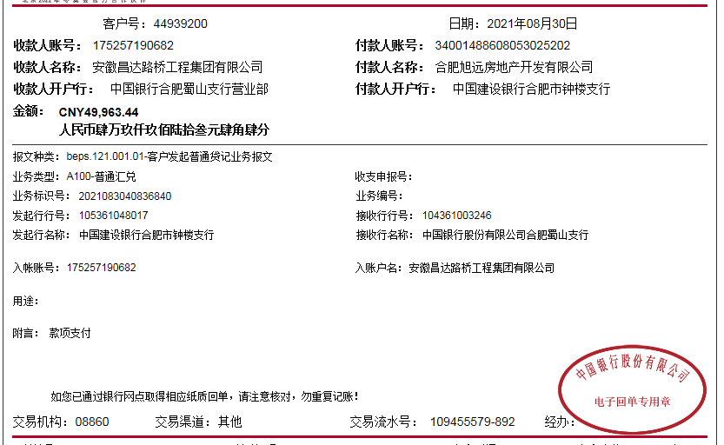
合作工程款支付证书
工程名称 |  | 合肥旭辉湖山原著小区项目一二期及学校车库交通设施 |  |  |  |  |  |  | 否 | 营改增 项目 | 档案编号
合同金额 |  | 470041 |  |  |  | 签订日期 | 2016.1.30 |  |  |  | 合作单位 |  | 张小桥
决算金额 |  | 999268.82 |  |  |  | 竣工日期 |  |  |  |  | ERP编号 |  | 6390
序号 | 工程款到账 |  |  | 开票情况 |  | 成本发票 | 扣管理费 |  | 代扣税金 |  | 其他扣款 |  | 支付金额(元)
 | 日期 | 账户 | 金额 | 日期 | 金额 | 金额 | 比例 | 金额 | 税率 | 金额 | 金额 | 备注
1 | 17.1.18 | 中 | 116,164.00 | 17.1.13 | 116,164.00 | 116,164.00 | 3% | 3,484.92 | 3.3909% | 3,824.28 |  |  | 108,854.80
2 | 17.3.28 | 中 | 46,480.70 | 17.3.19 | 46,480.70 | 46,480.70 | 3% | 1,394.42 | 3.3909% | 1,530.21 |  |  | 45,086.28
 |  |  |  |  |  |  |  |  |  | -1,530.21 | 3.19王纯卡
3 | 17.9.26 | 中 | 71,019.00 | 17.8.13 | 71,019.00 | 71,019.00 | 3% | 2,130.57 | 3.3909% | 2,338.05 |  |  | 68,888.43
 |  |  |  |  |  |  |  |  |  | -2,338.05 | 8.13交王纯卡
4 | 17.11.21 | 中 | 33,872.00 | 17.11.1 | 33,872.00 | 33,872.00 | 3% | 1,016.16 | 3.3909% | 1,115.12 |  |  | 31,740.72
5 | 18.1.19 | 中 | 50,000.00 | 18.1.12 | 50,000.00 | 50,000.00 | 3% | 1,500.00 | 3.3909% | 1,646.07 |  |  | 48,500.00
 |  |  |  |  |  |  |  |  |  | -1,646.07 | 1.12王纯卡
6 | 18.5.31 | 中 | 60,000.00 | 18.5.22 | 60,000.00 | 60,000.00 | 3% | 1,800.00 | 3.3909% | 1,976.00 | 5.22王纯卡 | 宝光 | 25,200.00
7 |  |  |  |  |  |  |  |  |  | -1,976.00 |  | 涛桥 | 33,000.00
 | 本次
8 | 20.1.20 | 中 | 291,765.00 | 19.12.14 | 621,733.12 | 600,000.00 | 3% | 18,651.99 | 3.3909% | 20,740.46 |  | 涛桥 | 229,707.00
9 | 20.1.20 | 中 | 280,000.00 |  |  |  |  | 200.00 | 手续费 | -20,740.46 | 7.4孙圣超卡 | 涛桥 | 313,406.01
 |  |  |  |  |  |  |  | -200.00 | 转至王光如账户 | 10,000.00 | 企业所得税
10 | 21.8.30 | 中 | 49,963.44 |  |  |  |  |  |  |  | 50.00 | 涛桥 | 49,913.44
合计 |  | - | 999,264.14 | - | 999,268.82 | 977,535.70 | - | 29,978.06 | - | 14,939.40 | 50.00 | - | 954,296.68
本次支付 金额 |  | 小写 | 49,913.44 |  |  |  | 支付账号 |  | 合肥宝光智能工程有限公司 建行合肥钟楼支行 34050148860800000485
 |  | 大写 | 肆万玖仟玖佰壹拾叁元肆角肆分 |  |  |  |  |  | 合肥涛桥工程有限公司 合肥科技农村商业银行经开区支行 20000609349010300000067
申请部门 意见 |  | 私下分包项目 有分包工程
项目管理 意见
财务审核 意见
质安稽查 意见
总经理审批
董事长审批

